报价清单
形象保护类 材料报价清单
项目：2026年度集采材料采购 |  |  |  |  |  |  |  |  |  |  |  |  | 时间： | 2026-08-05
序号 | 材料名称 | 材质 | 规格型号 | 图纸/附图 |  | 样板图片 | 品牌 | 是否 安装 | 单位 | 数量 | 单价(含增值税专用发票13%) |  |  | 综合 金额 | 备注
 |  |  |  | 使用位置 | 图纸编号 |  |  |  |  |  | 材料 | 安装人工 | 综合
1 | 地面保护膜 | opp膜+编织布+80g棉 | 1m*50m | - | - | 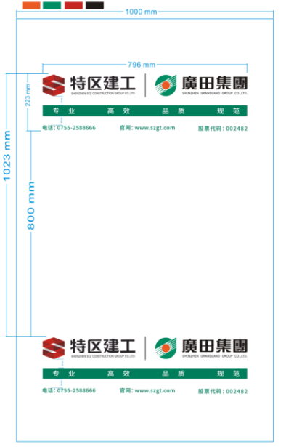 | 无 | 否 | ㎡ | 1 |  | ￥0.00 |  |  | 按要求印制建工+广田logo/需有两个版面，间隔600mm及800mm
2 | 地面保护膜 | opp膜+80g无纺布+100g棉 | 1m*50m | - | - |  | 无 | 否 | ㎡ | 1 |  | ￥0.00 |  |  | 按要求印制建工+广田logo/需有两个版面，间隔600mm及800mm
3 | 地面保护膜 | OPP淋膜+加厚编织布淋膜+OPP（背面与地面接触那层OPP是空白不印刷） | 1m*100m | - | - |  | 无 | 否 | ㎡ | 1 |  | ￥0.00 |  |  | 按要求印制建工+广田logo/需有两个版面，间隔600mm及800mm
4 | 地面保护膜 | OPP淋膜+加厚编织布 | 1m*100m | - | - |  | 无 | 否 | ㎡ | 1 |  | ￥0.00 |  |  | 按要求印制建工+广田logo/需有两个版面，间隔600mm及800mm
5 | 地面保护膜 | 阻燃材质，阻燃等级B1 | 1m*100m | - | - |  | 无 | 否 | ㎡ | 1 |  | ￥0.00 |  |  | 按要求印制建工+广田logo/需有两个版面，间隔600mm及800mm
6 | 墙面保护膜 | 120克PE | 1m*100m | - | - |  | 无 | 否 | ㎡ | 1 |  | ￥0.00 |  |  | 按要求印制建工+广田logo/需有两个版面，间隔600mm及800mm
7 | PVC护角保护条 | PVC/红色 | 1200mm*40mm*40mm*1.3mm | - | - |  | 无 | 否 | m | 1 |  | ￥0.00 |  |  | 按要求印制建工+广田logo，单色
8 | 封箱胶 | BOPP粘性系数50U | 50mm*100m*50U | - | - | 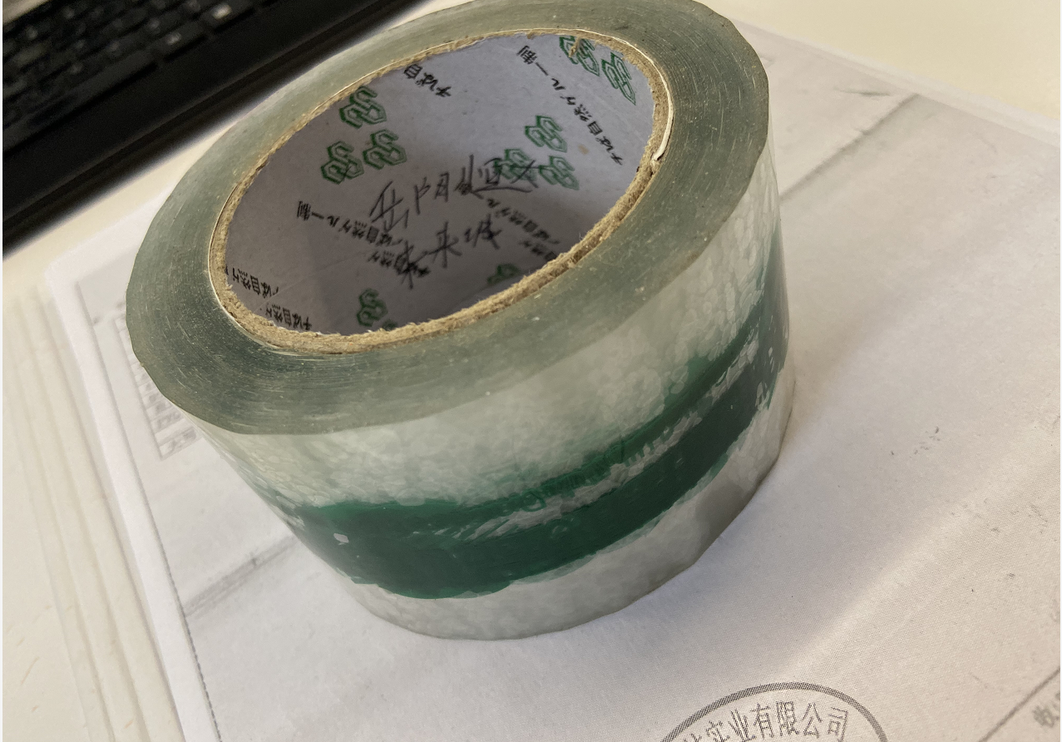 | 无 | 否 | 卷 | 1 |  | ￥0.00 |  |  | 无logo
9 | 布基胶带（白色） | 220㎛ 粘度 | 5cm*50m | - | - |  | 无 | 否 | 卷 | 1 |  | ￥0.00 |  |  | 无logo
10 | 布基胶带（黄色） | 220㎛ 粘度 | 5cm*50m | - | - | 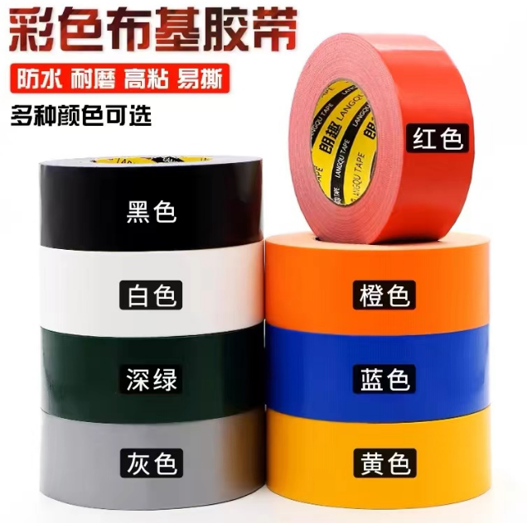 | 无 | 否 | 卷 | 1 |  | ￥0.00 |  |  | 无logo
11 | 施工警戒绳警示线 | 涤纶布（化纤布） | 5cm*80m | - | - |  | 无 | 否 | 卷 | 1 |  | ￥0.00 |  |  | 1.产品厚度：12丝。产品宽度：5cm 2.印刷内容：警戒线、禁止通行、注意安全（3种警示线）
12 | 反光红白条 | 产品材质：反光胶贴 | 5cm*35m | - | - | 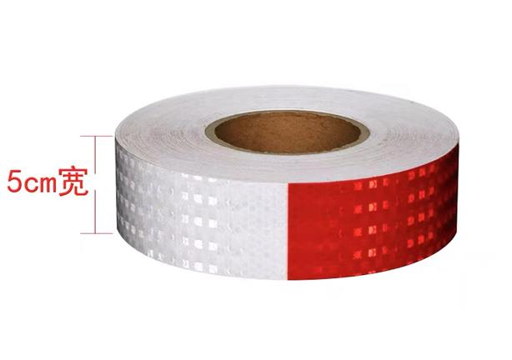 | 无 | 否 | 卷 | 1 |  | ￥0.00 |  |  | 无logo
13 | 反光黄黑条 | 产品材质：反光胶贴 | 5cm*35m | - | - |  | 无 | 否 | 卷 | 1 |  | ￥0.00 |  |  | 无logo
合计 |  |  |  |  |  |  |  |  |  |  | ￥0.00
 |  |  |  |  |  |  |  |  |  |  | RMB0
报价说明 | 1、以上报价为含税单价，含材料、包装、运输、税费等（如税务新政策实施，税费按最新税率计取），乙方必须将货物送至甲方全国各地的项目指定地点；不包安装材料按实际到货验收合格后的入库数量结算； 2、以上为固定单价，若非甲方原因增加或者变更，供应商不得以任何形式为由提起调价； 3、乙方供应的产品质量必须严格达到以下国标要求：保护膜无气泡、无针孔、无斑点、无沙眼、不油、耐腐蚀、不回粘、耐高温，保护膜弯曲耐拉、抗撕裂抗冲击耐盐雾、不回潮耐低温、耐高低温冷热冲击，产品表面平整，无夹杂物，颜色均匀；不应有影响使用的可见缺陷，尺寸厚度等尺寸要求需满足产品规格要求； 4、按上述清单要求印制建工+广田的logo样式；

付款方式 | 1、无预付款,分批供货的,货物到甲方指定现场并经甲方确认后次月15号前对账，月结确认后45天内付至当批货款的80%，剩余20%每半年办理一次结算，结算办理后30天内付清； 2、本价格为提供13%增值税专票报价，支付款项时供应商须提供税率为13%的增值税专用发票，如国家税率下调，仍需提供13%增值税专票，或单价作相应调整； 3、支付方式：转账支付； 4、甲方每年6月份、12月份不付款，相关货款在次月支付；按甲方要求方式签订合同、支付货款； 5、起送量要求： 6、生产周期： 7、其他说明：

报价要求 | 材料说明：上述材料必须达到国家安全验收标准，表面无划伤、裂纹、爆边，夹胶无气泡或脱胶等现象；若检测不合格则该项为不合格材料，不予结算；造成严重后果或损失，其责任由相应材料厂家承担。
其他 | 供货要求：运输、包装 ； 项目地址：按订单要求的甲方指定地点
供应商：（盖章） 授权报价代表人：（签字)

